フォーラム参加申込書
児童・生徒支援フォーラム参加申込書
申込期限
令和４年
８／１２（金）
申込方法 | 以下に必要事項を記入の上、電子メールに添付してお送りください。

電子メール宛先 | S9000020@section.metro.tokyo.jp

参加希望者記入欄

御所属・職名 |  |  | ※一般の方は無記入可 ※区市町村立学校教職員 等の方は区市町村と学 校名を明記

フ リ ガ ナ
氏 名 |  | 以下の対応が必要な場合○を御記入ください。
 |  | 手話通訳 |  | （ | ）
 |  | 託児 |  | （ | ）
 |  | 車いすスペース利用 |  | （ | ）

連絡先℡ | （ ）

メールアドレス | ＠

 | ※急な中止等、緊急の御連絡にのみ使用します。

【会場】
国立オリンピック記念青少年総合センター
カルチャー棟 大ホール
〒151-0052 渋谷区代々木神園町３-１
【交通】
小田急線「参宮橋駅」 徒歩７分
東京メトロ千代田線「代々木公園駅」徒歩10分
京王バス 新宿駅西口（16番）又は渋谷駅西口
（14番）より乗車、「代々木五丁目」
※公共交通機関を御利用ください。
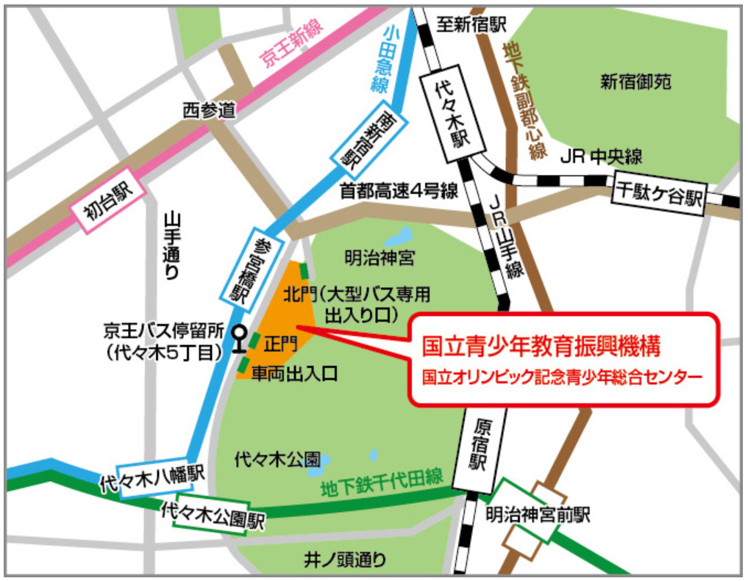 会場案内

【問合せ先】
東京都教育庁指導部指導企画課（不登校施策担当）
℡ 03-5320-6889

